Plan1
FICHA TÉCNICA BD 6101 CAMISOLA BOJO VISCO ROMÂNTICA AD.
DESCRIÇÃO: CAMISOLA BOJO VISCO ROMÂNTICA AD.
REFERÊNCIA: BD 6101
FORNECEDOR: LUARE'MIO CONFECÇÕES
NOME FANTASIA: CIA DO CORPO
COMPOSIÇÃO: 96% VISCOSE 04% ELASTANO

 | CAMISOLA
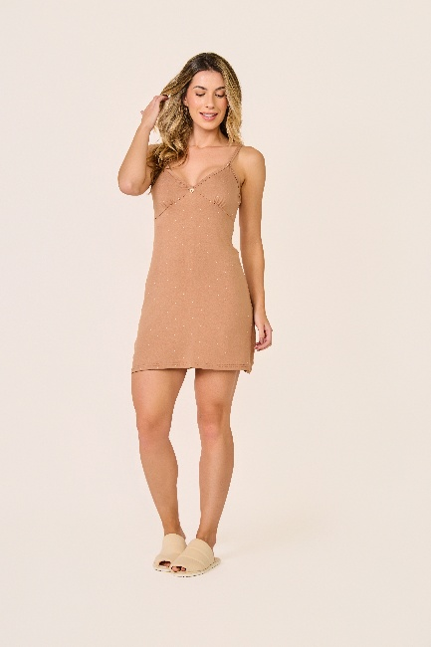

TAMANHO | CIRCUNF. BUSTO | COMPRIMENTO
P | 74 - 82 | 84 - 78
M | 80 - 88 | 87 - 81
G | 88 - 96 | 91 - 84
GG | 94 - 102 | 95 - 87

